Tabele zbiorcze
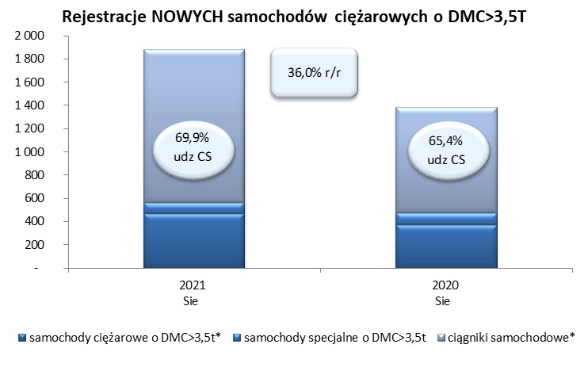
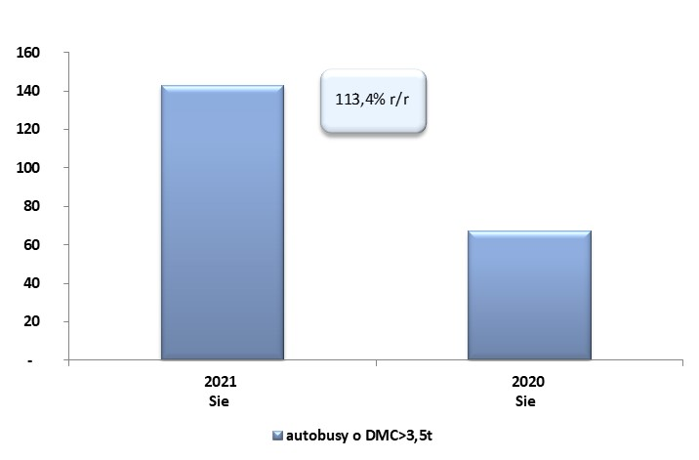
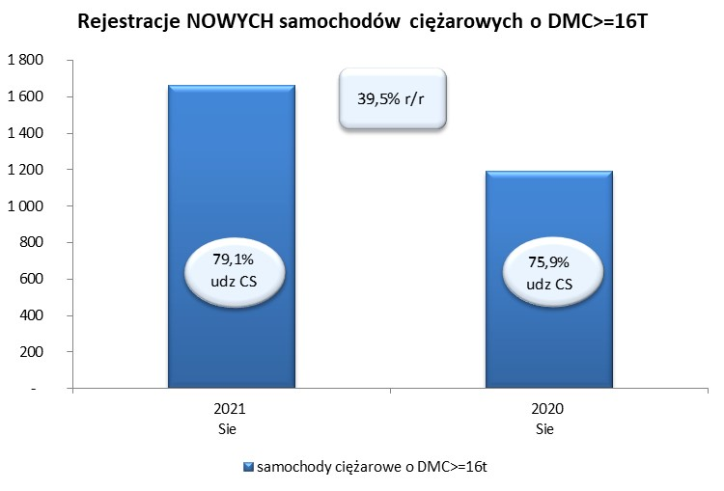
 |  |  |  |  |  | 07/09/2021
PZPM na podstawie danych CEP |  |  |  |  |  | sztuki
PIERWSZE REJESTRACJE NOWYCH POJAZDÓW UŻYTKOWYCH O DMC>3,5T
 | 2021 Sie | 2020 Sie | % zmiana r/r | 2021 Sty - Sie | 2020 Sty - Sie | % zmiana r/r
SAMOCHODY CIĘŻAROWE - RAZEM | 1,880 | 1,382 | 36.0% | 20,567 | 11,183 | 83.9%
samochody ciężarowe o DMC>3,5t* | 468 | 374 | 25.1% | 4,245 | 2,960 | 43.4%
samochody specjalne o DMC>3,5t | 97 | 104 | -6.7% | 509 | 560 | -9.1%
ciągniki samochodowe* | 1,315 | 904 | 45.5% | 15,813 | 7,663 | 106.4%
AUTOBUSY - RAZEM | 143 | 67 | 113.4% | 957 | 918 | 4.2%
RAZEM POJAZDY UŻYTKOWE | 2,023 | 1,449 | 39.6% | 21,524 | 12,101 | 77.9%
*/ Nie uwzgledniono rejestracji własnych marek krajowych producentów

